Flink
架构和拓扑
系统部署成功后各个节点都启动了哪些服务，各个服务之间又是怎么交互和协调的。

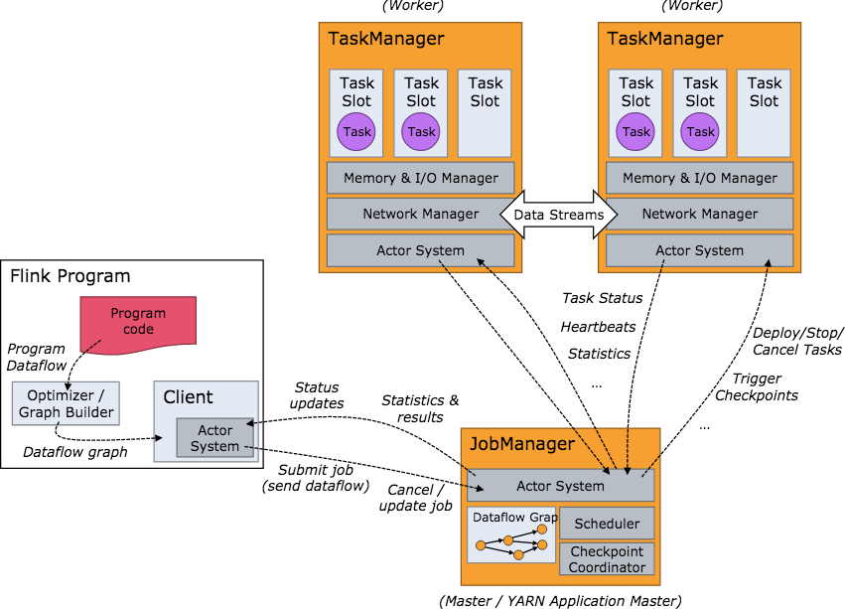

当 Flink 集群启动后，首先会启动一个 JobManger 和一个或多个的 TaskManager。由 Client 提交任务给 JobManager，JobManager 再调度任务到各个 TaskManager 去执行，然后 TaskManager 将心跳和统计信息汇报给 JobManager。TaskManager 之间以流的形式进行数据的传输。上述三者均为独立的 JVM 进程。

· Client 为提交 Job 的客户端，可以是运行在任何机器上（与 JobManager 环境连通即可）。提交 Job 后，Client 可以结束进程（Streaming的任务），也可以不结束并等待结果返回。 · JobManager 主要负责调度 Job 并协调 Task 做 checkpoint，职责上很像 Storm 的 Nimbus。从 Client 处接收到 Job 和 JAR 包等资源后，会生成优化后的执行计划，并以 Task 的单元调度到各个 TaskManager 去执行。 · TaskManager 在启动的时候就设置好了槽位数（Slot），每个 slot 能启动一个 Task，Task 为线程。从 JobManager 处接收需要部署的 Task，部署启动后，与自己的上游建立 Netty 连接，接收数据并处理。

可以看到 Flink 的任务调度是多线程模型，并且不同Job/Task混合在一个 TaskManager 进程中。虽然这种方式可以有效提高 CPU 利用率，但是个人不太喜欢这种设计，因为不仅缺乏资源隔离机制，同时也不方便调试。类似 Storm 的进程模型，一个JVM 中只跑该 Job 的 Tasks 实际应用中更为合理。

Sheet1
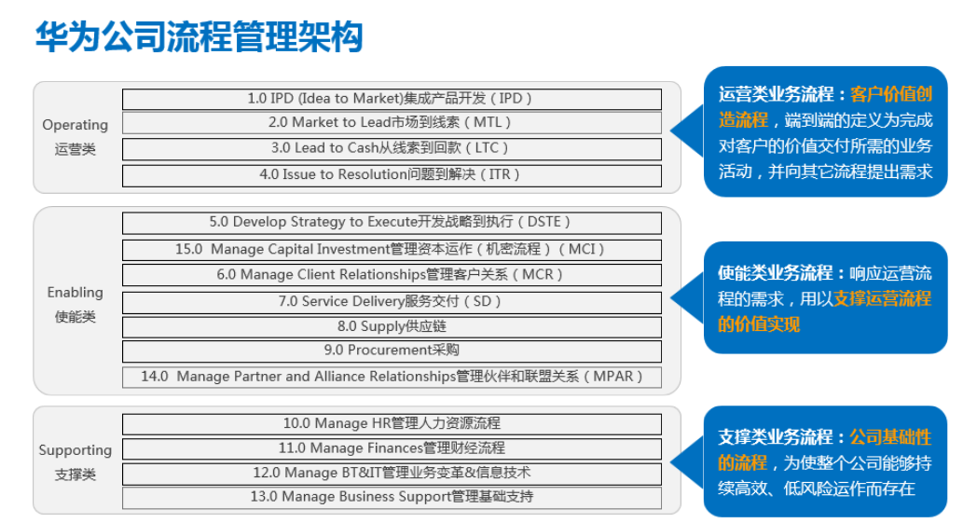
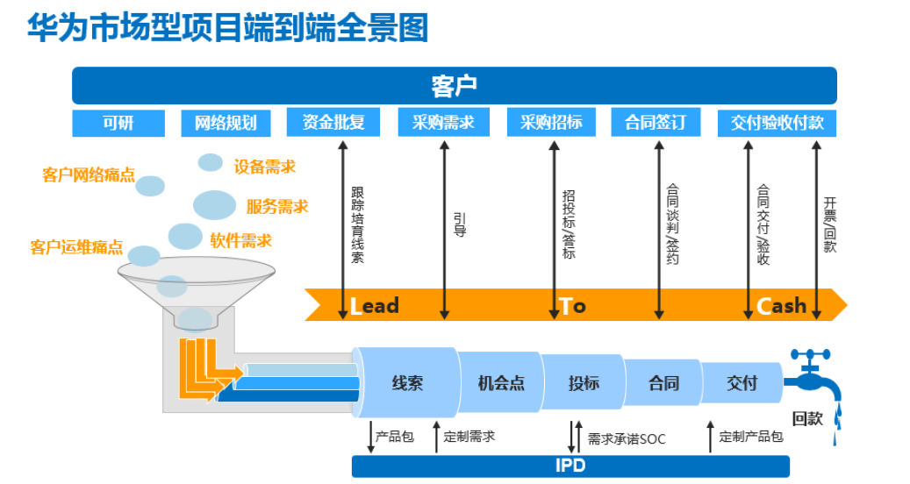
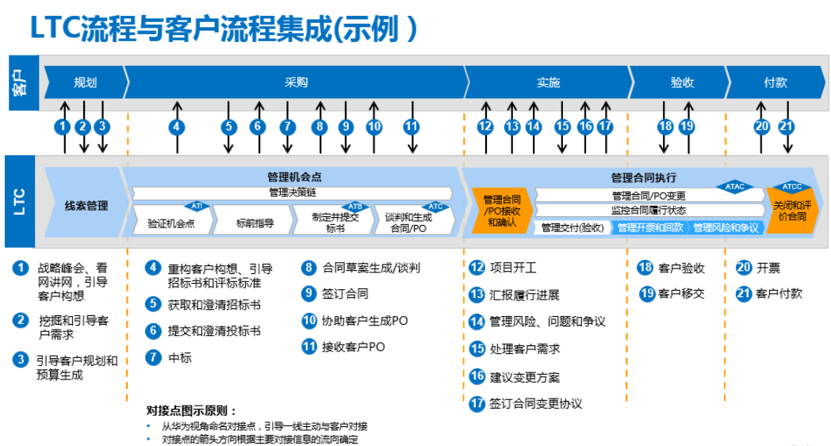
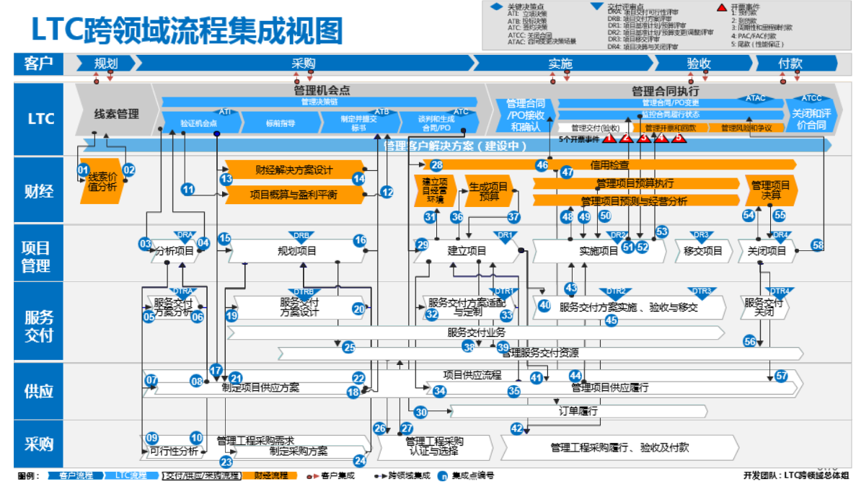
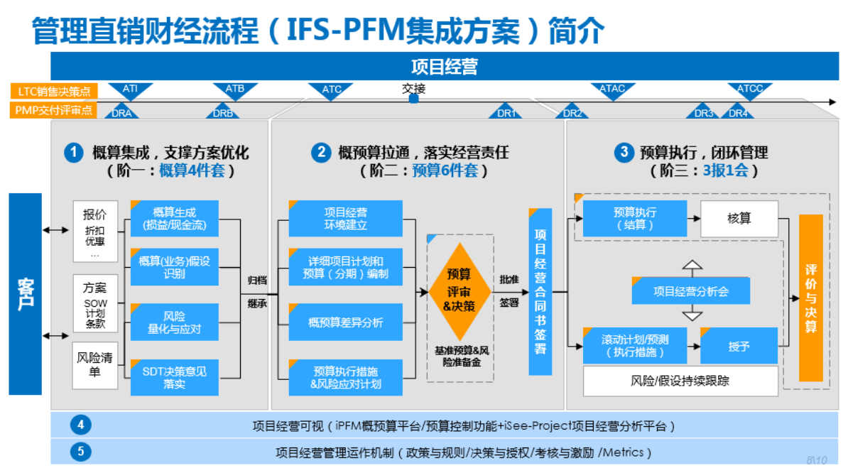
后备干部项目管理与经营——销售项目经营管理作业流程介绍

Flink资源管理
Operator Chains
为了更高效地分布式执行，Flink会尽可能地将operator的subtask链接（chain）在一起形成task。每个task在一个线程中执行。将operators链接成task是非常有效的优化：它能减少线程之间的切换，减少消息的序列化/反序列化，减少数据在缓冲区的交换，减少了延迟的同时提高整体的吞吐量。

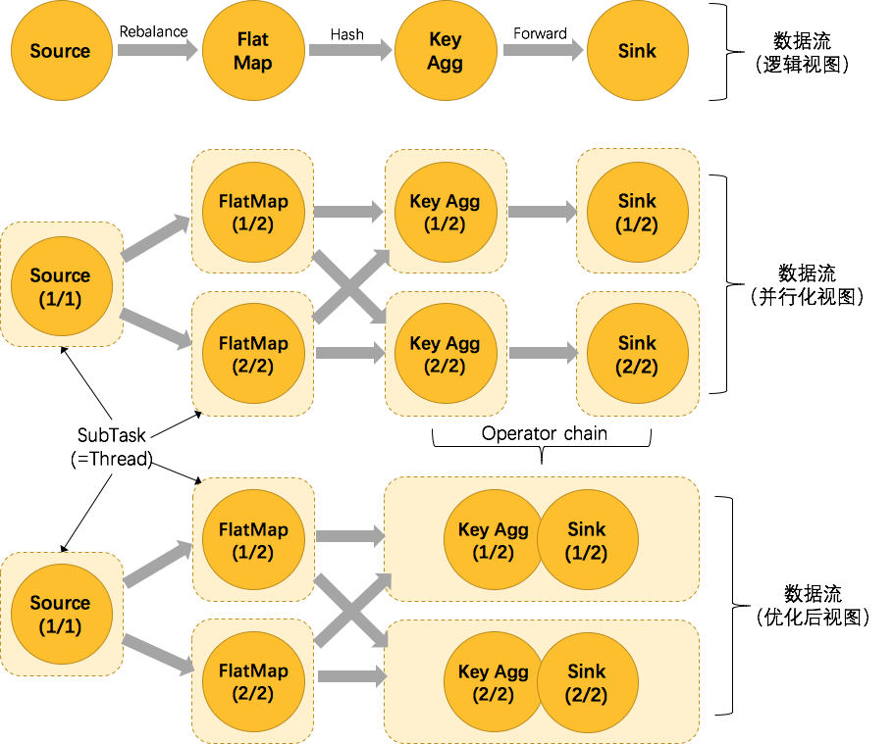
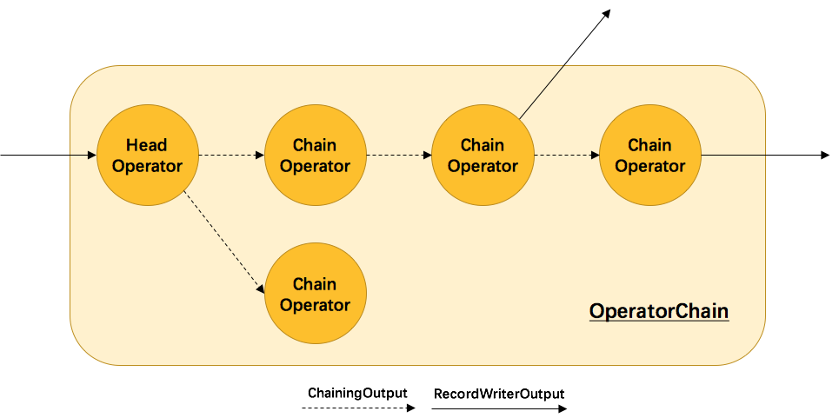
例子 |  | 原理与实现
 |  | Flink是如何将多个 operators chain在一起的呢？ chain在一起的operators是如何作为一个整体被执行的呢？ 它们之间的数据流又是如何避免了序列化/反序列化以及网络传输的呢？ 下图展示了operators chain的内部实现：

 |  | 如上图所示，Flink内部是通过OperatorChain这个类来将多个operator链在一起形成一个新的operator。OperatorChain形成的框框就像一个黑盒，Flink 无需知道黑盒中有多少个ChainOperator、数据在chain内部是怎么流动的，只需要将input数据交给 HeadOperator 就可以了，这就使得OperatorChain在行为上与普通的operator无差别，上面的OperaotrChain就可以看做是一个入度为1，出度为2的operator。 所以在实现中，对外可见的只有HeadOperator，以及与外部连通的实线输出，这些输出对应了JobGraph中的JobEdge，在底层通过RecordWriterOutput来实现。 另外，框中的虚线是operator chain内部的数据流，这个流内的数据不会经过序列化/反序列化、网络传输，而是直接将消息对象传递给下游的 ChainOperator 处理，这是性能提升的关键点，在底层是通过 ChainingOutput 实现的。

Source并行度为1，FlatMap、KeyAggregation、Sink并行度均为2，最终以5个并行的线程来执行的优化过程。

将KeyAggregation和Sink两个operator进行了合并，因为这两个合并后并不会改变整体的拓扑结构。但是，并不是任意两个 operator 就能 chain 一起的。

其条件还是很苛刻的：
1.上下游的并行度一致 2.下游节点的入度为1 （也就是说下游节点没有来自其他节点的输入） 3.上下游节点都在同一个 slot group 中（下面会解释 slot group） 4.下游节点的 chain 策略为 ALWAYS（可以与上下游链接，map、flatmap、filter等默认是ALWAYS） 5.上游节点的 chain 策略为 ALWAYS 或 HEAD（只能与下游链接，不能与上游链接，Source默认是HEAD） 6.两个节点间数据分区方式是 forward（参考理解数据流的分区） 7.用户没有禁用 chain |  | 注：HeadOperator和ChainOperator并不是具体的数据结构，前者指代chain中的第一个operator，后者指代chain中其余的operator，它们实际上都是StreamOperator。

 |  | 源码
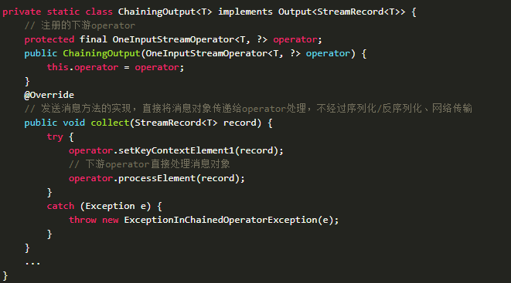

Operator chain的行为 | 可以通过编程API中进行指定
 | 可以通过在DataStream的operator后面（如someStream.map(..))调用startNewChain()来指示从该operator开始一个新的chain（与前面截断，不会被chain到前面）。

 | 或者调用disableChaining()来指示该operator不参与chaining（不会与前后的operator chain一起）。

 | 在底层，这两个方法都是通过调整operator的 chain 策略（HEAD、NEVER）来实现的。另外，也可以通过调用StreamExecutionEnvironment.disableOperatorChaining()来全局禁用chaining。

Task Slot

例子 |  | 原理与实现
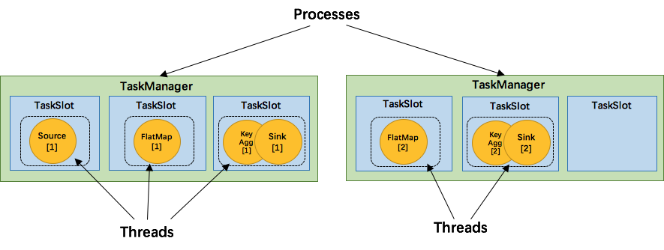
 |  | TaskManager 是一个 JVM 进程，并会以独立的线程来执行一个task或多个subtask。为了控制一个 TaskManager 能接受多少个 task，Flink 提出了 Task Slot 的概念。

 |  | Flink 中的计算资源通过 Task Slot 来定义。每个 task slot 代表了 TaskManager 的一个固定大小的资源子集。例如，一个拥有3个slot的 TaskManager，会将其管理的内存平均分成三分分给各个 slot。将资源 slot 化意味着来自不同job的task不会为了内存而竞争，而是每个task都拥有一定数量的内存储备。需要注意的是，这里不会涉及到CPU的隔离，slot目前仅仅用来隔离task的内存。

 |  | 通过调整 task slot 的数量，用户可以定义task之间是如何相互隔离的。每个 TaskManager 有一个slot，也就意味着每个task运行在独立的 JVM 中。每个 TaskManager 有多个slot的话，也就是说多个task运行在同一个JVM中。而在同一个JVM进程中的task，可以共享TCP连接（基于多路复用）和心跳消息，可以减少数据的网络传输。也能共享一些数据结构，一定程度上减少了每个task的消耗。

5个Task可能会在TaskManager的slots中如下图分布，2个TaskManager，每个有3个slot： |  | 每一个 TaskManager 会拥有一个或多个的 task slot，每个 slot 都能跑由多个连续 task 组成的一个 pipeline，比如 MapFunction 的第n个并行实例和 ReduceFunction 的第n个并行实例可以组成一个 pipeline。

SlotSharingGroup 与 CoLocationGroup
默认情况下，Flink 允许subtasks共享slot，条件是它们都来自同一个Job的不同task的subtask。结果可能一个slot持有该job的整个pipeline。允许slot共享有以下两点好处： 1.Flink 集群所需的task slots数与job中最高的并行度一致。也就是说我们不需要再去计算一个程序总共会起多少个task了。 2.更容易获得更充分的资源利用。如果没有slot共享，那么非密集型操作source/flatmap就会占用同密集型操作 keyAggregation/sink 一样多的资源。如果有slot共享，将基线的2个并行度增加到6个，能充分利用slot资源，同时保证每个TaskManager能平均分配到重的subtasks。

例子 |  | 原理与实现
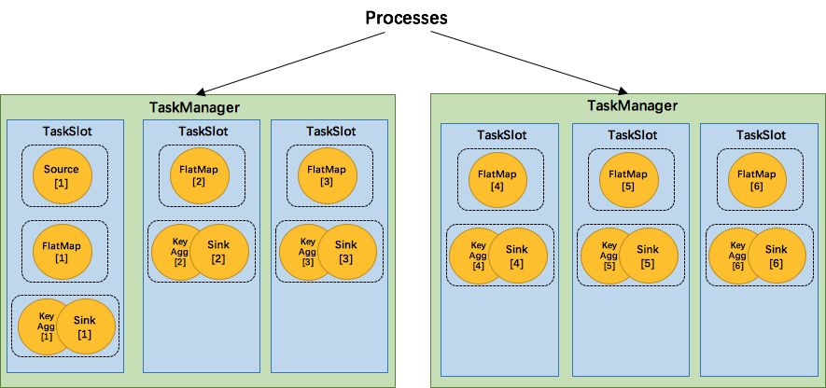
 |  | 那么多个tasks（或者说operators）是如何共享slot的呢？ 用来定义计算资源的slot的类图：

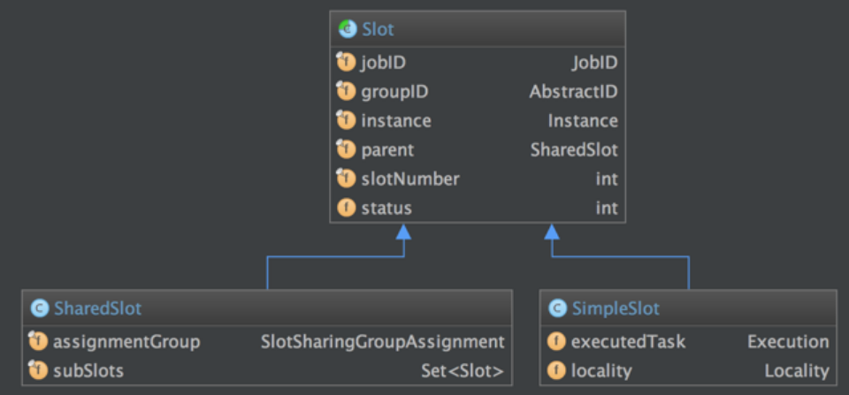

我们将 WordCount 的并行度从之前的2个增加到6个（Source并行度仍为1），并开启slot共享（所有operator都在default共享组），将得到如上图所示的slot分布图。首先，我们不用去计算这个job会其多少个task，总之该任务最终会占用6个slots（最高并行度为6）。其次，我们可以看到密集型操作 keyAggregation/sink 被平均地分配到各个 TaskManager。

SlotSharingGroup是Flink中用来实现slot共享的类，它尽可能地让subtasks共享一个slot。相应的，还有一个 CoLocationGroup 类用来强制将 subtasks 放到同一个 slot 中。CoLocationGroup主要用于迭代流中，用来保证迭代头与迭代尾的第i个subtask能被调度到同一个TaskManager上。这里我们不会详细讨论CoLocationGroup的实现细节。 |  | 抽象类Slot定义了该槽位属于哪个TaskManager（instance）的第几个槽位（slotNumber），属于哪个Job（jobID）等信息。最简单的情况下，一个slot只持有一个task，也就是SimpleSlot的实现。复杂点的情况，一个slot能共享给多个task使用，也就是SharedSlot的实现。SharedSlot能包含其他的SharedSlot，也能包含SimpleSlot。所以一个SharedSlot能定义出一棵slots树。

怎么判断operator属于哪个 slot 共享组呢？默认情况下，所有的operator都属于默认的共享组default，也就是说默认情况下所有的operator都是可以共享一个slot的。而当所有input operators具有相同的slot共享组时，该operator会继承这个共享组。最后，为了防止不合理的共享，用户也能通过API来强制指定operator的共享组，比如：someStream.filter(...).slotSharingGroup("group1");就强制指定了filter的slot共享组为group1。 |  | 接下来我们来看看 Flink 为subtask分配slot的过程。关于Flink调度，有两个非常重要的原则我们必须知道： 1.同一个operator的各个subtask是不能呆在同一个SharedSlot中的，例如FlatMap[1]和FlatMap[2]是不能在同一个SharedSlot中的。 2.Flink是按照拓扑顺序从Source一个个调度到Sink的。例如WordCount（Source并行度为1，其他并行度为2），那么调度的顺序依次是：Source -> FlatMap[1] -> FlatMap[2] -> KeyAgg->Sink[1] -> KeyAgg->Sink[2]。

 |  | 假设现在有2个TaskManager，每个只有1个slot（为简化问题），那么分配slot的过程如图所示：
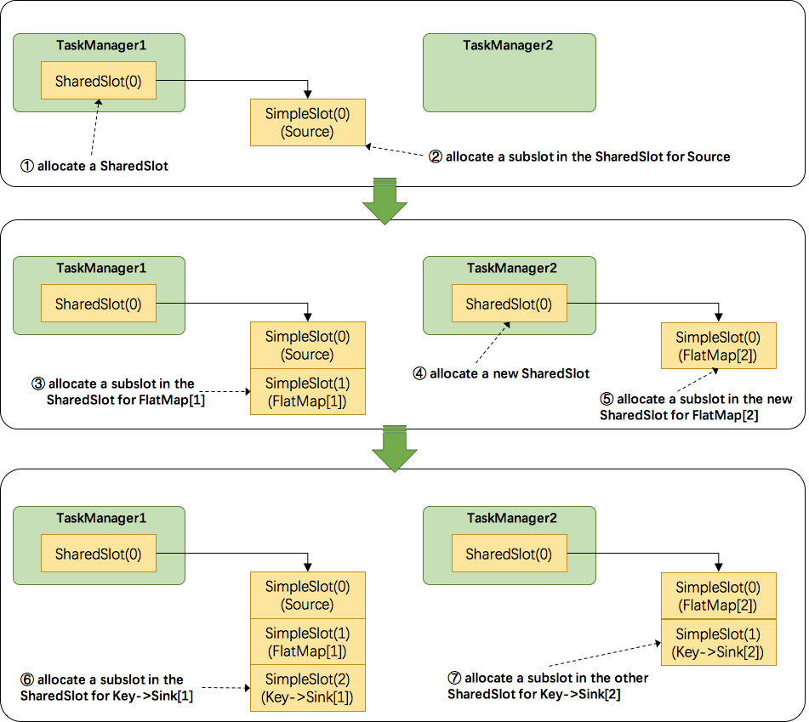

 |  | 注：图中 SharedSlot 与 SimpleSlot 后带的括号中的数字代表槽位号（slotNumber） 1.为Source分配slot。首先，我们从TaskManager1中分配出一个SharedSlot。并从SharedSlot中为Source分配出一个SimpleSlot。如上图中的①和②。 2.为FlatMap[1]分配slot。目前已经有一个SharedSlot，则从该SharedSlot中分配出一个SimpleSlot用来部署FlatMap[1]。如上图中的③。 为FlatMap[2]分配slot。由于TaskManager1的SharedSlot中已经有同operator的FlatMap[1]了，我们只能3.分配到其他SharedSlot中去。从TaskManager2中分配出一个SharedSlot，并从该SharedSlot中为FlatMap[2]分配出一个SimpleSlot。如上图的④和⑤。 4.为Key->Sink[1]分配slot。目前两个SharedSlot都符合条件，从TaskManager1的SharedSlot中分配出一个SimpleSlot用来部署Key->Sink[1]。如上图中的⑥。 5.为Key->Sink[2]分配slot。TaskManager1的SharedSlot中已经有同operator的Key->Sink[1]了，则只能选择另一个SharedSlot中分配出一个SimpleSlot用来部署Key->Sink[2]。如上图中的⑦。

 |  | 最后Source、FlatMap[1]、Key->Sink[1]这些subtask都会部署到TaskManager1的唯一一个slot中，并启动对应的线程。FlatMap[2]、Key->Sink[2]这些subtask都会被部署到TaskManager2的唯一一个slot中，并启动对应的线程。从而实现了slot共享。

总结
主要介绍了Flink中计算资源的相关概念以及原理实现。 最核心的是 Task Slot，每个slot能运行一个或多个task。 为了拓扑更高效地运行，Flink提出了Chaining，尽可能地将operators chain在一起作为一个task来处理。 为了资源更充分的利用，Flink又提出了SlotSharingGroup，尽可能地让多个task共享一个slot。

Jobs and Scheduling https://ci.apache.org/projects/flink/flink-docs-master/internals/job_scheduling.html?spm=5176.100239.blogcont64819.20.w7Y37a

